Regole
REGOLE SENIORES

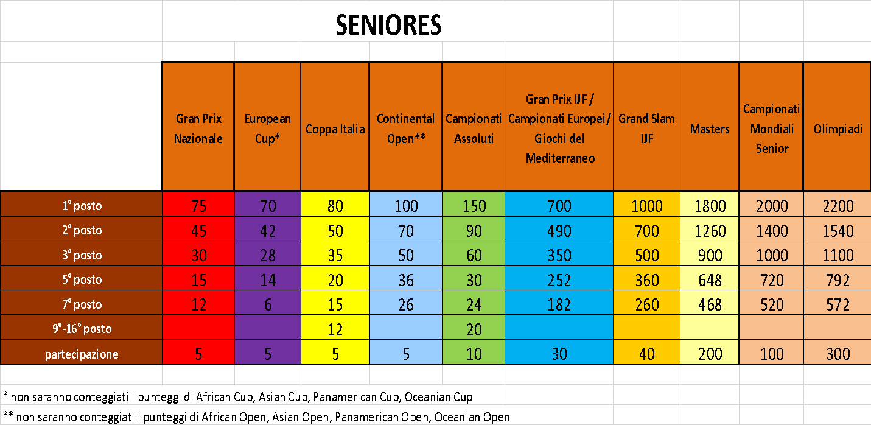

A) Per agevolare il passaggio alla nuova Ranking si procederà con attribuzione di un “bonus partenza”, valido per 12 mesi (scadenza il 31/12/2022), calcolato in base all’effettivo punteggio del singolo atleta nell’attuale ranking list, del valore di seguito riportato :
· Pari al 50% dei punti presenti in Ranking , a chi resta nel 2022 ,nella stessa classe e nella stessa categoria di peso.
· Pari al 40% dei punti presenti in Ranking , a chi cambia classe nel 2022 , mantenendo la stessa categoria di peso .
· Pari al 30% dei punti presenti in Ranking , a chi resta nella stessa classe nel 2022 , ma cambia categoria di peso .
· Pari al 30% dei punti presenti in Ranking , a chi cambia nel 2022 , sia classe che categoria di peso.

B) Ai fini della classifica verranno conteggiati i migliori 6 punteggi acquisiti.
B1) massimo 4 punteggi nazionali
B2) massimo 4 punteggi internazionali

C) A partire dal 1° Gennaio 2022 e ad ogni 1° Gennaio degli anni a seguire ,Tutti i punteggi acquisiti l’anno precedente verranno utilizzati nelle % di riferimento , saranno validi per 12 mesi e saranno inseriti in una specifica colonna di riferimento. Al termine dei 12 mesi verranno ulteriormente dimezzati fino al raggiungimento dei 24 mesi e quindi alla scadenza stessa. (es. Atleta che resta nella stessa categoria di peso eh ha 1000 punti nella precedente ranking: gli verranno riconosciuti 500 che poi scenderanno a 250 dopo 12 mesi e 0 dopo 24 mesi) . Da questo si evince che nel 2022 avremo una casella BONUS pari alla % di riferimento , determinata dalla condizione in cui si trova l’atleta , mentre dal 2023 a seguire , ogni anno troveremo 2 caselle BONUS , la prima che dimezzerà il bonus riportato dalla precedente stagione e il secondo ,[ calcolato sempre sui 6 migliori punteggi (4+2) dell’anno precedente ] , del valore in % determinato dalla condizione in cui si trova l’atleta .

1- In caso di cambio di classe l’atleta PORTERA’ all’anno successivo il 40% dei punti acquisiti nell’anno precedente che saranno validi per 12 mesi ed inseriti in una specifica colonna di riferimento, e poi verranno nuovamente dimezzati per i successivi 12 mesi. (es. Atleta cadetto che nel 2022 diventa junior ed ha 1000 punti nella precedente ranking: gli verranno riconosciuti 400 punti per il 2022 che poi scenderanno a 200 punti per il 2023)
2- In caso di cambio di categoria di peso all’interno della stessa classe o nella classe successiva l’atleta PORTERA’ il 30% dei punti acquisiti nell’anno precedente che saranno validi per 12 mesi ed inseriti in una specifica colonna di riferimento, e poi verranno nuovamente dimezzati per i successivi 12 mesi. (ex. Atleta che nel 2022 cambia categoria di peso ed ha 1000 punti nella precedente ranking: gli verranno riconosciuti 300 punti per il 2022 che poi scenderanno a 150 punti per il 2023)
3- In caso di cambio di categoria di peso e cambio di classe , nella classe successiva l’atleta PORTERA’ il 30% dei punti acquisiti nell’anno precedente che saranno validi per 12 mesi ed inseriti in una specifica colonna di riferimento, e poi verranno nuovamente dimezzati per i successivi 12 mesi. (es. Atleta che nel 2022 cambia categoria di peso e cambia classe ed ha 1000 punti nella precedente ranking: gli verranno riconosciuti 300 punti per il 2022 che poi scenderanno a 150 punti per il 2023)
4- In caso di atleti che cambiano classe ma con punteggi in classi differenti si procederà come segue: l’atleta manterrà un bonus del 40% per il punteggio più alto tra le due classi da sommare ad un bonus del 20% del punteggio più basso sempre tra le due classi . (es. Atleta cadetto che diventa junior ed ha 100 punti nella classe cadetti e 60 nella classe junior: gli verranno riconosciuti 40 punti per la la classe con punteggio più alto che saranno sommati ai 12 della classe con punteggio più basso) .

REQUISITI PARTECIPAZIONE EUROPEAN CUP 2022
1- 135 punti nella RL Nazionale 2021 70 punti nella RL Nazionale 2022.
2- Piazzamento entro il 5° posto ai Campionati Mondiali o Europei di categoria disputati negli anni 2021 o 2022.
3- Piazzamento entro il 5° posto ai Campionati Italiani di categoria disputati negli anni 2021 o 2022.
4- Piazzamento entro il 5° posto alle Finali Nazionali 2021.
5- Due medaglie ai Grand Prix Nazionali 2022.

